Modèle
Pour estimer par régression linéaire nous vons choisi trois principaux paramètres d'entrées, toutes les datats nettoyées d'emissions des 18 mois précedents, l'évolution du CA, ainsi que l'impact des périodes de l'années. Pour estimer au mieux.
Emissions 18 mois : Datas récupérées directements
Evolution CA : Datas récupérées directements
Impact des périodes de l'année: datas obtenus à partir des datas de kilometres parcourus (discretisation par quantile), corrélés avec analyse pour ne pas sur boosté les datas des emissions
La variable intensité_mensuelle_km a été construite par discrétisation du kilométrage mensuel en 3 niveaux (faible, moyen, fort). Ce choix permet de simplifier l'interprétation tout en conservant une représentation fidèle de l’activité réelle de transport. Trois classes assurent un bon compromis entre lisibilité du modèle et pertinence métier.
➤ Option simple (baseline) :
Régression linéaire sur les mois (x = 1 à 10, y = émission).
Utile pour poser une tendance.
➤ Option plus robuste :
Modèle de séries temporelles :
Ex. : ARIMA ou Exponential Smoothing.
Avantage : ces modèles prennent en compte tendance + saisonnalité.
➤ Option avancée (plus tard) :
Modèles ML : RandomForestRegressor, XGBoost, etc.
Mais à ce stade, ARIMA ou Linear Regression suffisent largement.

 |  |  |  |  |  |  |  |  |  |  |  |  |  |  |  |  |  |  |  |  |  |  | Août |  | Septembre
é022/2023 puis 2023/2024 | Octobre | Novembre | Décembre | Janvier | Février | Mars | Avril | Mai | Juin | Juillet | Août | Septembre | Octobre | Novembre | Décembre | Janvier | Février | Mars | Avril | Mai | Juin | Juillet | Linear | Sarimax | Linear | Sarimax
CO2 Emission | N/A | N/A | N/A | 298,754.07 | 255,297.85 | 333,832.91 | 234,384.65 | 325,806.67 | 323,921.97 | 185,785.16 | 158,408.80 | 374,825.87 | 307,984.09 | 528,830.13 | 418,137.15 | 357,420.76 | 363,507.50 | 375,950.13 | 362,419.48 | 399,446.80 | 443,985.07 | 287,034.27 | 301,745.00 | 315,881.00 | 374,105.00 | 431,230.00
intensité_mensuelle_km | 1 | 3 | 1 | 2 | 1 | 3 | 2 | 3 | 3 | 1 | 1 | 2 | 1 | 3 | 1 | 2 | 1 | 3 | 2 | 3 | 3 | 1 | 1 |  | 2
CA Mensuel | 434,782.61 € | 1,304,347.83 € | 434,782.61 € | 869,565.22 € | 434,782.61 € | 1,304,347.83 € | 869,565.22 € | 1,304,347.83 € | 1,304,347.83 € | 434,782.61 € | 434,782.61 € | 869,565.22 € | 652,173.91 € | 1,956,521.74 € | 652,173.91 € | 1,304,347.83 € | 652,173.91 € | 1,956,521.74 € | 1,304,347.83 € | 1,956,521.74 € | 1,956,521.74 € | 652,173.91 € | 652,173.91 € |  | 1,304,347.83 €
Comparaison N-1 | N/A | N/A | N/A | N/A | N/A | N/A | N/A | N/A | N/A | N/A | N/A | N/A | N/A | N/A | N/A | 298,754.07 | 255,297.85 | 333,832.91 | 234,384.65 | 325,806.67 | 323,921.97 | 185,785.16 | 158,408.80 |  | 374,825.87

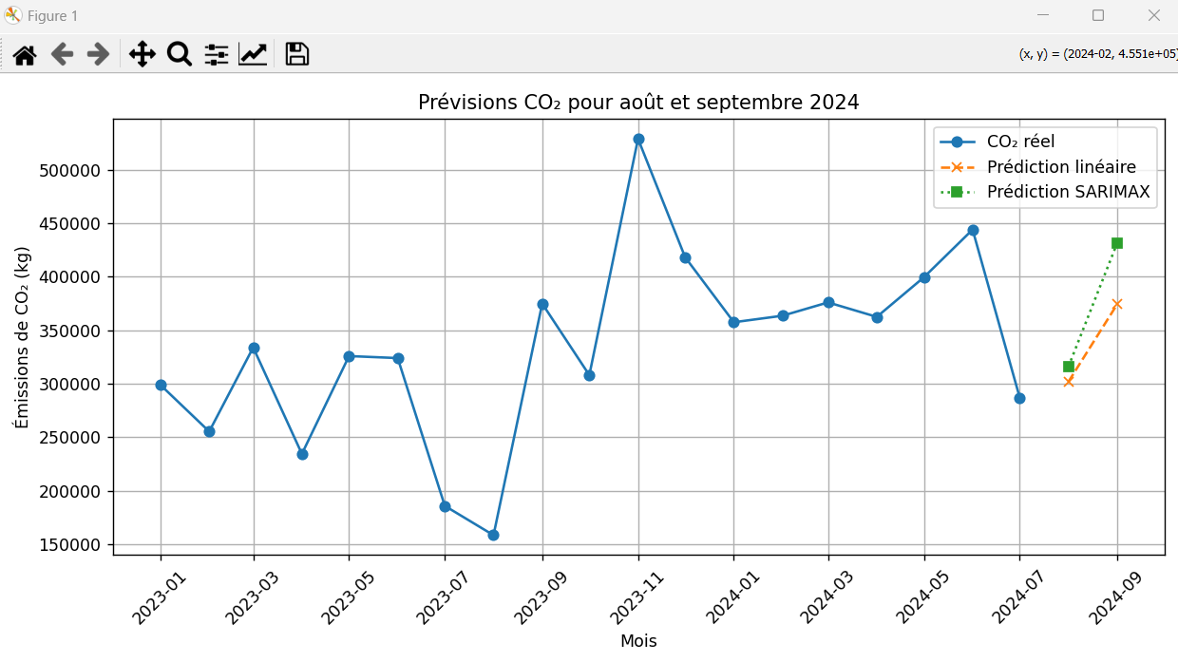

 | CA/Intensité 2023 | 434782.6087
 | CA/Intensité 2024 | 652173.91304
 |  |  |  |  |  |  |  |  |  |  |  |  |  |  |  |  |  |  |  | mois co2_pred_lin co2_pred_sarimax
 |  |  |  |  |  |  |  |  |  |  |  |  |  |  |  |  |  |  |  | 22 2024-08-01 301745.046613 315881.057908
 |  |  |  |  |  |  |  |  |  |  |  |  |  |  |  |  |  |  |  | 23 2024-09-01 374105.009032 431229.754312

